§1.設計の目的及び一般条件
§1.設計の目的及び一般条件

 | 1.設計の目的

 |  | 高架橋の土木構造物の地震時応答を算出するには，個々の土木構造物が有する固有周期等
 |  | の特性値が必要である．本件では，上越新幹線構造物について，財産図および地質柱状図の
 |  | 情報に基づく構造解析モデルを作成し，等価固有周期と降伏震度を算定する．

 | 2.適用基準及び使用プログラム

 |  | 2.1 設計標準

 |  |  | ・ | 鉄道構造物等設計標準（コンクリート構造物）【 平成16年 4月版 】 |  |  |  |  |  |  |  |  |  |  | ・ | 鉄道構造物等設計標準（土構造物）【 平成19年 1月版 】 |  |  |  | [ 本建第45号 平成21年 7月 ]
 |  |  |  |  |  |  |  |  |  |  |  |  |  | [ 本建第463号 平成17年 3月 ] |  |  | ⇒ | 【 土標準 】と略記
 |  |  |  |  | ⇒ | 【 RC標準 】と略記

 |  |  | ・ | 鉄道構造物等設計標準（鋼・合成構造物）【 平成21年 7月版 】
 |  |  |  |  |  |  |  |  |  |  |  |  |  | [ 本建第304号 平成21年 7月 ]
 |  |  |  |  | ⇒ | 【 鋼標準 】と略記

 |  |  | ・ | 鉄道構造物等設計標準（基礎構造物）【 平成24年 1月版 】
 |  |  |  |  |  |  |  |  |  |  |  |  |  | [ 本建第504号 平成26年 3月 ]
 |  |  |  |  | ⇒ | 【 基礎標準(H24) 】と略記

 |  |  | ・ | 鉄道構造物等設計標準（耐震設計）【 平成24年 9月版 】
 |  |  |  |  |  |  |  |  |  |  |  |  |  | [ 本建第501号 平成26年 3月 ]
 |  |  |  |  | ⇒ | 【 耐震標準 】と略記

 |  |  | ・ | 鉄道構造物等設計標準（変位制限）【 平成18年 2月版 】
 |  |  |  |  |  |  |  |  |  |  |  |  |  | [ 本建第123号 平成19年 6月 ]
 |  |  |  |  | ⇒ | 【 変位標準 】と略記

 |  | 2.2 手引き

 |  |  | ・ | 鉄道構造物等設計標準（耐震設計）【 平成24年版 】橋梁および高架橋耐震照査の手引き
 |  |  |  |  |  |  |  |  |  |  |  |  |  | [ 鉄道総研 平成29年 3月 ]
 |  |  |  |  | ⇒ | 【 耐震照査の手引き 】と略記

 |  |  | ・ | 鉄道構造物等設計標準（基礎構造物）【 平成24年版 】基礎構造物の性能照査の手引き
 |  |  |  |  |  |  |  |  |  |  |  |  |  | [ 鉄道総研 平成30年 7月 ]
 |  |  |  |  | ⇒ | 【 基礎照査の手引き 】と略記

 |  |  | ・ | 鉄道構造物等設計標準（基礎構造物）【 平成24年 1月版 】杭体設計の手引き
 |  |  |  |  |  |  |  |  |  |  |  |  |  | [ 鉄道総研 平成27年10月 ]
 |  |  |  |  | ⇒ | 【 杭体の手引き 】と略記

 |  | 2.3 使用プログラム

 |  |  |  | JRSNAP Ver.5.2-L03：公益財団法人 鉄道総合技術研究所

 | 3.一般条件

 |  | ・ | 線名 |  |  | ： | 上越新幹線
 |  | ・ | 構造形式 |  |  | ： | ＲＣ馬桁式橋脚
 |  | ・ | 軌道構造 |  |  | ： | 直結軌道
 |  | ・ | 基礎形式 |  |  | ： | 杭基礎φ1300 (オールケーシング工法)

 | 4.設計作用

 |  | 荷重の考え方、モデル化等については以下に準ずる。
 |  | ・鉄道構造物等設計標準・同解説 設計計算例 RCラーメン高架橋（平成25年3月）
 |  | （公益社団法人鉄道総合技術研究所 鉄道技術推進センター）

 |  | 上記と異なる条件について以下に記載する.
 |  | ・ | 列車荷重は常時、地震時ともに考慮しない.
 |  | ・ | 既設高架橋の固有周期算出を目的とするため、安全係数はすべて1.0とする.
 |  |  | (モデル化におけるY点上昇係数は0.9とする)
 |  | ・ | 電車線柱荷重は考慮しない.
 |  | ・ | 調整桁反力等は、図面に設計荷重の記載がある場合、新たに算出はせずに記載の値を
 |  |  | 使用するものとする.
 |  | ・ | 版上荷重(軌道重量、地覆、高欄等)はＰＣ桁上の載荷位置に応じて分担した反力が
 |  |  | 作用し、上部工慣性力は分担した反力分の水平力が作用するものとする.
 |  | ・ | ＰＣ桁は重量を2等分した反力がそれぞれ作用する.支承は半固定とし、上部工慣性力
 |  |  | は0.5Wが作用するものとする.（W：PC桁重量）
 |  |  | 以下に、本構造物の支承条件および慣性力作用のイメージ図を示す.

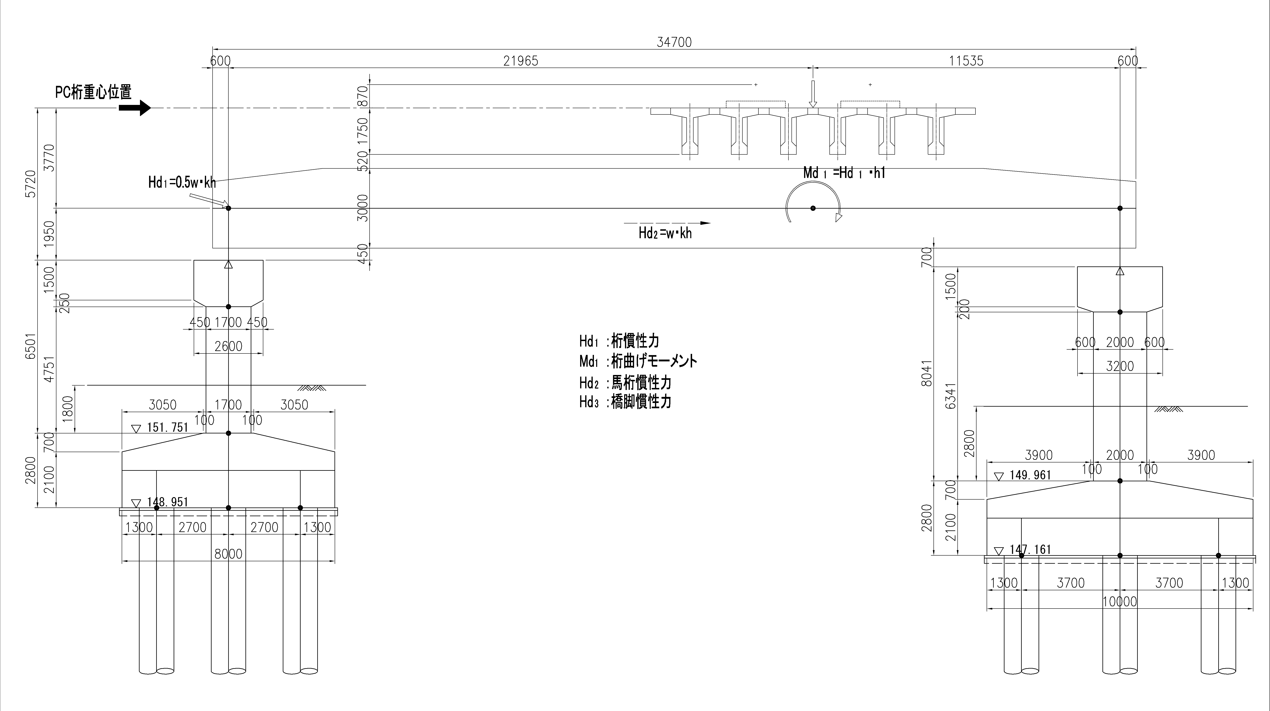
 |  |  |  |  |  |  |  |  |  |  |  |  |  |  |  |  |  |  | 1.1.2 152k477 第一湯元橋りょう（G2地盤，S=33(<50)）

 | 5.地盤条件

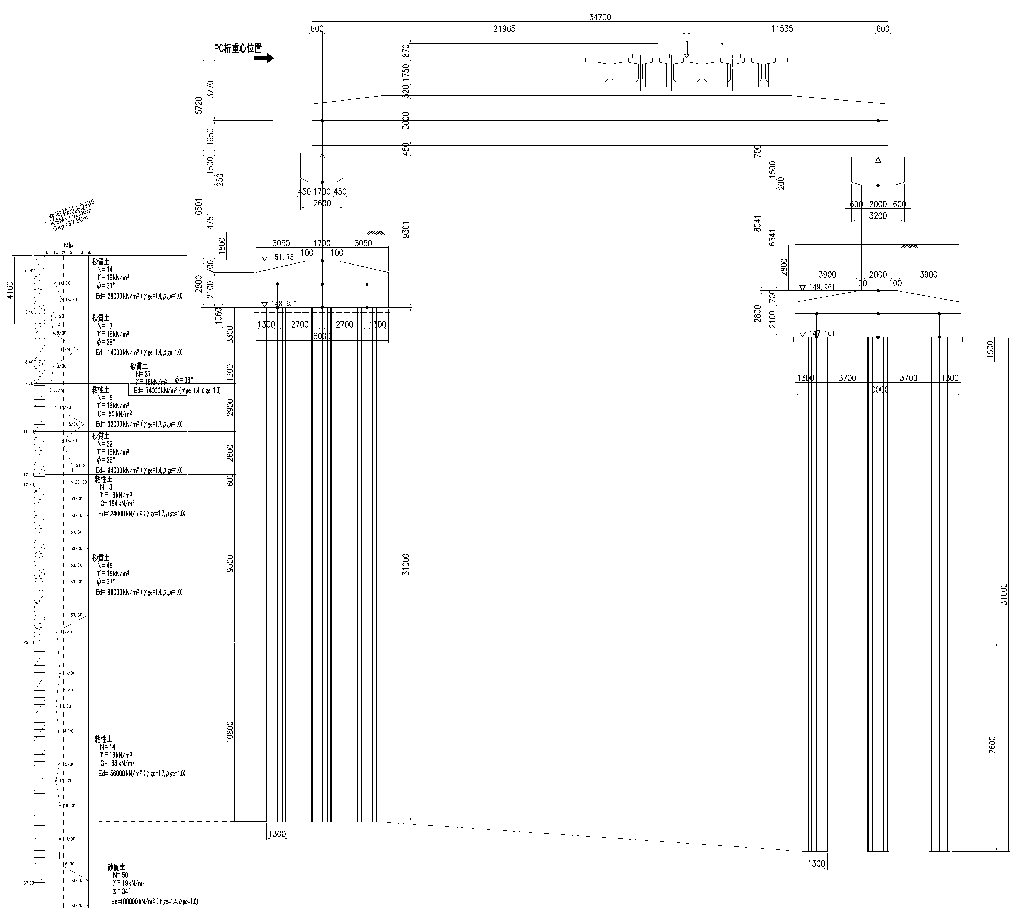

 | 6.上部工荷重

 |  | 上部工荷重は、「上部工反力の計算」より以下に示す.

 |  | PC桁 |  |  | PC6主桁 |  |  | L＝ | 27.00 | m | ΣRd＝ | 9800.0 | kN

 |  | 馬桁 |  |  | SRC |  |  | L＝ | 34.70 | m | ΣRd＝ | 4234.9 | kN

断面積および断面二次モーメント
(2) | 断面積および断面二次モーメント

1) | 馬桁

 |  | A | ＝ | ∞ |  | m2 |  |  | I | ＝ | ∞ |  | m4 |  | （剛域）

2) | く体(4P左)

 |  | A | ＝ | 8.00 |  |  | × | 1.70 |  |  |  |  |  |  |  | ＝ | 13.600 |  |  | m2

 |  | I | ＝ | 0.083333333333 |  |  | × | 8.00 |  |  | × | 1.70 |  |  | 3 | ＝ | 3.27533 |  |  | m4

3) | く体(4P右)

 |  | A | ＝ | 8.00 |  |  | × | 2.00 |  |  |  |  |  |  |  | ＝ | 16.000 |  |  | m2

 |  | I | ＝ | 0.083333333333 |  |  | × | 8.00 |  |  | × | 2.00 |  |  | 3 | ＝ | 5.33333 |  |  | m4

4) | フーチング

 |  | A | ＝ | ∞ |  | m2 |  |  | I | ＝ | ∞ |  | m4 |  | （剛域）

※ | 軸線重心位置
 |  |  |  |  |  |  |  |  |  |  | (4P左)
 |  |  |  |  |  |  |  |  |  |  | 8.00
 |  |  |  |  |  |  | 3.05 |  |  |  | 1.90 |  |  |  | 3.05

 |  | 0.70
 |  |  |  |  |  | ① |  |  |  |  | ② |  |  | ③

 |  | 2.10 |  |  |  | ④

 |  | 計算式 |  |  |  |  |  |  |  |  |  |  |  | A(m2) |  |  | y(m) |  |  | A･y(m3)
 |  | ① | 0.5 |  |  | × | 3.050 |  |  | × | 0.700 |  |  | 1.068 |  |  | 2.333 |  |  | 2.492
 |  | ② | 1.900 |  |  | × | 0.700 |  |  |  |  |  |  | 1.330 |  |  | 2.450 |  |  | 3.259
 |  | ③ | 0.5 |  |  | × | 3.050 |  |  | × | 0.700 |  |  | 1.068 |  |  | 2.333 |  |  | 2.492
 |  | ④ | 8.000 |  |  | × | 2.100 |  |  |  |  |  |  | 16.800 |  |  | 1.050 |  |  | 17.640
 |  | Σ |  |  |  |  |  |  |  |  |  |  |  | 20.266 |  |  |  |  |  | 25.883

 |  | yG |  | ＝ | A･y |  | ＝ | 25.883 |  |  | ＝ | 1.28 |  |  | m
 |  |  |  |  | A |  |  | 20.266

 |  |  |  |  |  |  |  |  |  |  | (4P右)
 |  |  |  |  |  |  |  |  |  |  | 10.00
 |  |  |  |  |  |  | 3.90 |  |  |  | 2.20 |  |  |  | 3.90

 |  | 0.70
 |  |  |  |  |  | ① |  |  |  |  | ② |  |  | ③

 |  | 2.10 |  |  |  | ④

 |  | 計算式 |  |  |  |  |  |  |  |  |  |  |  | A(m2) |  |  | y(m) |  |  | A･y(m3)
 |  | ① | 0.5 |  |  | × | 3.900 |  |  | × | 0.700 |  |  | 1.365 |  |  | 2.333 |  |  | 3.185
 |  | ② | 2.200 |  |  | × | 0.700 |  |  |  |  |  |  | 1.540 |  |  | 2.450 |  |  | 3.773
 |  | ③ | 0.5 |  |  | × | 3.900 |  |  | × | 0.700 |  |  | 1.365 |  |  | 2.333 |  |  | 3.185
 |  | ④ | 10.000 |  |  | × | 2.100 |  |  |  |  |  |  | 21.000 |  |  | 1.050 |  |  | 22.050
 |  | Σ |  |  |  |  |  |  |  |  |  |  |  | 25.270 |  |  |  |  |  | 32.193

 |  | yG |  | ＝ | A･y |  | ＝ | 32.193 |  |  | ＝ | 1.27 |  |  | m
 |  |  |  |  | A |  |  | 25.270

5) | 杭(4P左)(1,3列目)

 |  |  |  |  |  |  |  |  |  |  |  |  |  |  |  |  |  |  | 奥行き本数
 |  |  |  |  |  |  |  |  |  |  | A | ＝ | π/4 |  | × | 1.30 |  | 2 | × | 2 | ＝ | 2.655 | m2
 |  |  |  |  |  |  |  |  |  |  |  |  |  |  |  |  |  |  | 奥行き本数
 |  |  |  |  |  |  |  |  |  |  | I | ＝ | π/64 |  | × | 1.30 |  | 4 | × | 2 | ＝ | 0.28040 | m4

※1
 |  |  |  |  |  |  |  |  |  |  | 今設計では、公称径＝設計径とする.
 |  |  |  | 1.30(公称径)
 |  |  |  | 1.30(設計径)

6) | 杭(4P左)(2列目)

 |  |  |  |  |  |  |  |  |  |  |  |  |  |  |  |  |  |  | 奥行き本数
 |  |  |  |  |  |  |  |  |  |  | A | ＝ | π/4 |  | × | 1.30 |  | 2 | × | 1 | ＝ | 1.327 | m2
 |  |  |  |  |  |  |  |  |  |  |  |  |  |  |  |  |  |  | 奥行き本数
 |  |  |  |  |  |  |  |  |  |  | I | ＝ | π/64 |  | × | 1.30 |  | 4 | × | 1 | ＝ | 0.14020 | m4

※1
 |  |  |  |  |  |  |  |  |  |  | 今設計では、公称径＝設計径とする.
 |  |  |  | 1.30(公称径)
 |  |  |  | 1.30(設計径)

7) | 杭(4P右)(1,3列目)

 |  |  |  |  |  |  |  |  |  |  |  |  |  |  |  |  |  |  | 奥行き本数
 |  |  |  |  |  |  |  |  |  |  | A | ＝ | π/4 |  | × | 1.30 |  | 2 | × | 3 | ＝ | 3.982 | m2
 |  |  |  |  |  |  |  |  |  |  |  |  |  |  |  |  |  |  | 奥行き本数
 |  |  |  |  |  |  |  |  |  |  | I | ＝ | π/64 |  | × | 1.30 |  | 4 | × | 3 | ＝ | 0.42060 | m4

※1
 |  |  |  |  |  |  |  |  |  |  | 今設計では、公称径＝設計径とする.
 |  |  |  | 1.30(公称径)
 |  |  |  | 1.30(設計径)

8) | 杭(4P右)(2列目)

 |  |  |  |  |  |  |  |  |  |  |  |  |  |  |  |  |  |  | 奥行き本数
 |  |  |  |  |  |  |  |  |  |  | A | ＝ | π/4 |  | × | 1.30 |  | 2 | × | 2 | ＝ | 2.655 | m2
 |  |  |  |  |  |  |  |  |  |  |  |  |  |  |  |  |  |  | 奥行き本数
 |  |  |  |  |  |  |  |  |  |  | I | ＝ | π/64 |  | × | 1.30 |  | 4 | × | 2 | ＝ | 0.28040 | m4

※1
 |  |  |  |  |  |  |  |  |  |  | 今設計では、公称径＝設計径とする.
 |  |  |  | 1.30(公称径)
 |  |  |  | 1.30(設計径)

コンクリートの弾性係数
(3) | コンクリートの弾性係数

1) | く体

 | ・ | 設計基準強度 |  |  |  | ： | f'ck | ＝ | 21 | N/mm2 |  | （財産図より） |  |  |  |  |  |  |  | 性能照査
 |  |  |  |  |  |  |  |  |  |  |  |  |  |  |  |  |  |  |  | コンクリート強度 | 設計圧縮強度 | 設計引張強度 | 設計付着強度 | ヤング係数 | コンクリート強度 | 設計圧縮強度 | 設計引張強度 | 設計付着強度
 | ・ | ヤング係数 |  |  |  | ： | Ec | ＝ | 23.5 | × | 106 |  | kN/m2 |  |  |  |  |  |  | γc=1.0の場合 | f'cd | ftd | fbod | Eo(kN/mm2) | γc=1.3の場合 | f'cd | ftd | fbod(N/mm2)
 |  |  |  |  |  |  |  |  |  |  |  |  |  |  |  |  |  |  |  | 18 | 18 | 1.6 | 1.9 | 22 | 18 | 13.8 | 1.2 | 1.5
2) | フーチング |  |  |  |  |  |  |  |  |  |  |  |  |  |  |  |  |  |  | 21 | 21 | 1.8 | 2.1 | 23.5 | 21 | 16.2 | 1.3 | 1.6
 |  |  |  |  |  |  |  |  |  |  |  |  |  |  |  |  |  |  |  | 24 | 24 | 1.9 | 2.3 | 25 | 24 | 18.5 | 1.5 | 1.8
 | ・ | 設計基準強度 |  |  |  | ： | f'ck | ＝ | 21 | N/mm2 |  | （財産図より） |  |  |  |  |  |  |  | 27 | 27 | 2.1 | 2.5 | 26.5 | 27 | 20.8 | 1.6 | 1.9
 |  |  |  |  |  |  |  |  |  |  |  |  |  |  |  |  |  |  |  | 30 | 30 | 2.2 | 2.7 | 28 | 30 | 23.1 | 1.7 | 2.1
 | ・ | ヤング係数 |  |  |  | ： | Ec | ＝ | 23.5 | × | 106 |  | kN/m2 |  |  |  |  |  |  | 40 | 40 | 2.7 | 3.3 | 31 | 40 | 30.8 | 2.1 | 2.5
 |  |  |  |  |  |  |  |  |  |  |  |  |  |  |  |  |  |  |  | 50 | 50 | 3.1 | 3.8 | 33
3) | 杭

※1
 | ・ | 設計基準強度 |  |  |  | ： | ｆ'ck | ＝ | 30 | N/mm2 |  | （財産図より）
 |  |  |  |  |  |  | ｆ'ck | × | ρc |  | ＝ | 30 |  | × | 0.70 |  | ＝ | 21.0 | N/mm2

※1
 | ・ | ヤング係数 |  |  |  | ： | Ｅc | ＝ | 28.0 | × | 106 |  | kN/m2
 |  |  |  |  |  |  | Ｅc | × | ρc |  | ＝ | 28.0 |  | × | 107 | × | 0.80
 |  |  |  |  |  |  |  |  |  |  | ＝ | 22.4 |  | × | 106 | kN/m2

 |  | ※1) | ρc | ： | コンクリートの施工条件に関する施工修正係数
 |  |  |  |  | 今設計では、水中施工・泥水比重管理条件なしとして設定する.

材料非線形特性
(4) | 材料非線形特性

1) | く体(4P左)

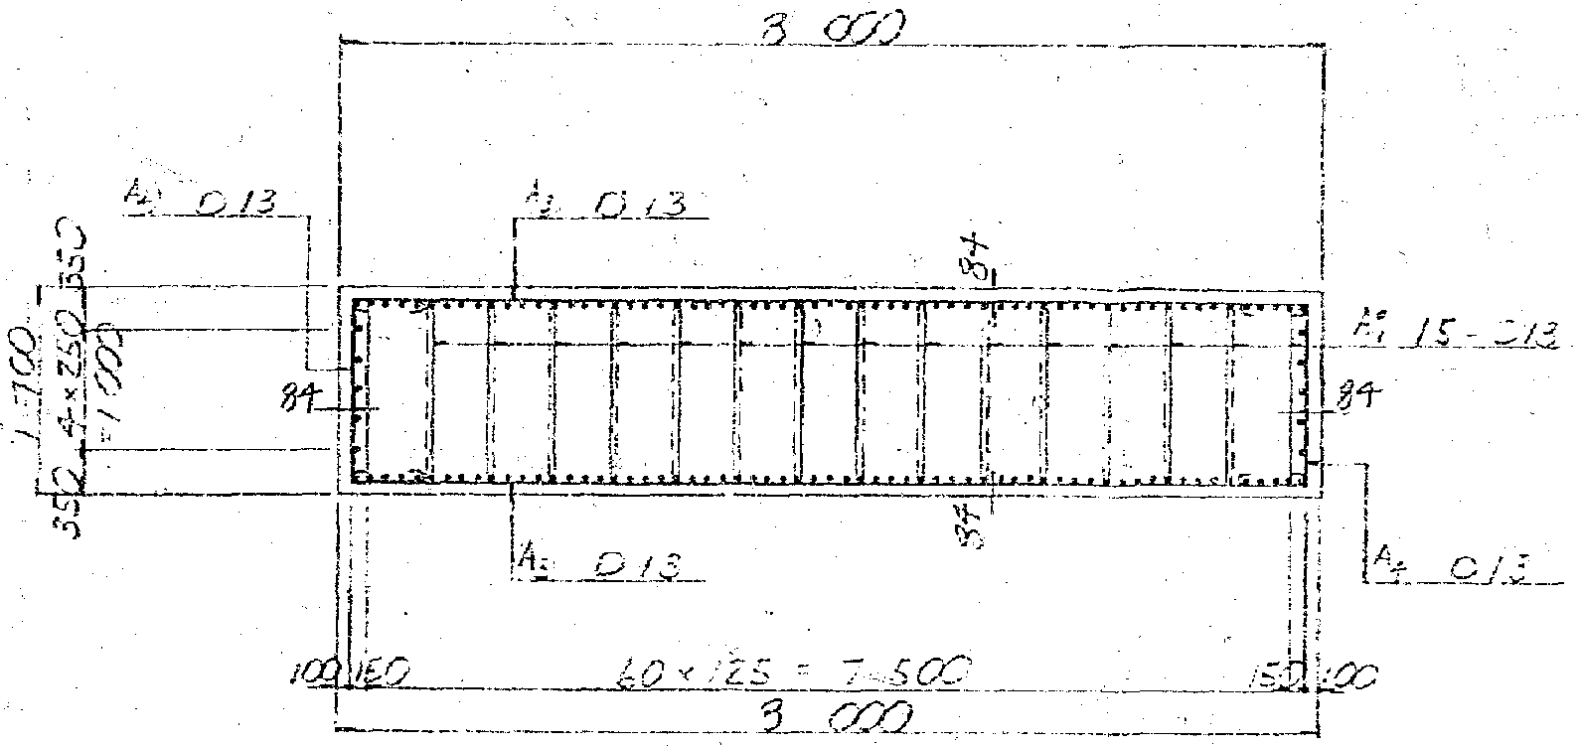

 | 断面番号 | b |  | h |  | 軸方向鉄筋 |  |  |  |  |  |  |  | せん断補強鉄筋
 |  |  |  |  |  | 部材上面 |  |  | 鉄筋径 |  | 本数 |  |  | 鉄筋径 | 本数 | 間隔
 |  |  |  |  |  | からの
 |  |  |  |  |  | 鉄筋位置
 |  | (mm) |  | (mm) |  | (mm) |  |  | (mm) |  | (本) |  |  | (mm) | (本) | (mm)
 | 1 | 8000 |  | 1700 |  | 100 |  |  | D19 |  | 63 |  |  | D13 | 17 | 150 |  |  | 1 | 100 | 19 | 63
 |  |  |  |  |  | 350 |  |  | D19 |  | 2 |  |  |  |  |  |  |  | 2 | 350 | 19 | 2
 |  |  |  |  |  | 600 |  |  | D19 |  | 2 |  |  |  |  |  |  |  | 3 | 600 | 19 | 2
 |  |  |  |  |  | 850 |  |  | D19 |  | 2 |  |  |  |  |  |  |  | 4 | 850 | 19 | 2
 |  |  |  |  |  | 1100 |  |  | D19 |  | 2 |  |  |  |  |  |  |  | 5 | 1100 | 19 | 2
 |  |  |  |  |  | 1350 |  |  | D19 |  | 2 |  |  |  |  |  |  |  | 6 | 1350 | 19 | 2
 |  |  |  |  |  | 1600 |  |  | D19 |  | 63 |  |  |  |  |  |  |  | 7 | 1600 | 19 | 63

2) | く体(4P右)

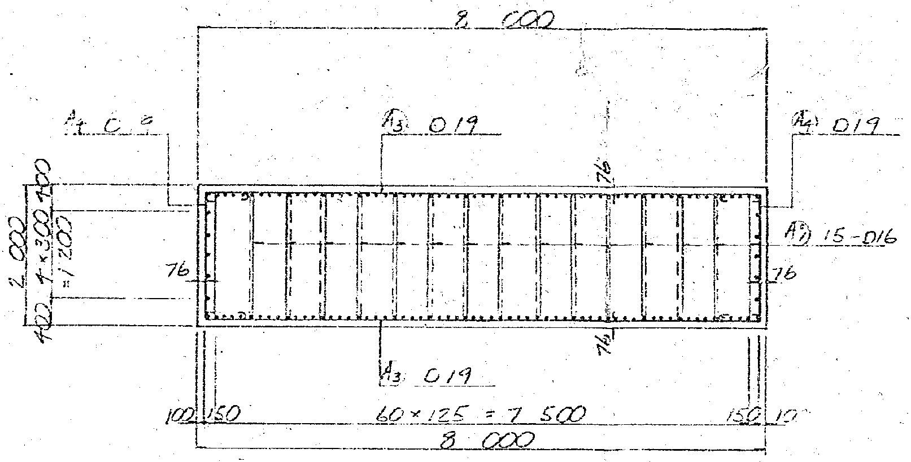

 |  |  |  |  |  |  |  |  |  |  |  |  |  |  |  |  |  |  |  | Ｄ 13 | 126.7
 |  |  |  |  |  |  |  |  |  |  |  |  |  |  |  |  |  |  |  | Ｄ 16 | 198.6
 |  |  |  |  |  |  |  |  |  |  |  |  |  |  |  |  |  |  |  | Ｄ 19 | 286.5
 |  |  |  |  |  |  |  |  |  |  |  |  |  |  |  |  |  |  |  | Ｄ 22 | 387.1
 |  |  |  |  |  |  |  |  |  |  |  |  |  |  |  |  |  |  |  | Ｄ 25 | 506.7
 |  |  |  |  |  |  |  |  |  |  |  |  |  |  |  |  |  |  |  | Ｄ 29 | 642.4
 | 断面番号 | b |  | h |  | 軸方向鉄筋 |  |  |  |  |  |  |  | せん断補強鉄筋 |  |  |  |  |  | Ｄ 32 | 794.2
 |  |  |  |  |  | 部材上面 |  |  | 鉄筋径 |  | 本数 |  |  | 鉄筋径 | ※本数 | 間隔 |  |  |  | Ｄ 38 | 1140
 |  |  |  |  |  | からの
 |  |  |  |  |  | 鉄筋位置
 |  | (mm) |  | (mm) |  | (mm) |  |  | (mm) |  | (本) |  |  | (mm) | (本) | (mm)
 | 2 | 8000 |  | 2000 |  | 100 |  |  | D29 |  | 63 |  |  | D19 | 12.4 | 150 | ctc | 150 | 1 | 100 | 29 | 63
 |  |  |  |  |  | 400 |  |  | D29 |  | 2 |  |  |  |  |  | ctc | 150 | 2 | 400 | 29 | 2
 |  |  |  |  |  | 700 |  |  | D29 |  | 2 |  |  |  |  |  |  |  | 3 | 700 | 29 | 2
 |  |  |  |  |  | 1000 |  |  | D29 |  | 2 |  |  |  |  |  |  |  | 4 | 1000 | 29 | 2
 |  |  |  |  |  | 1300 |  |  | D29 |  | 2 |  |  |  |  |  |  |  | 5 | 1300 | 29 | 2
 |  |  |  |  |  | 1600 |  |  | D29 |  | 2 |  |  |  |  |  |  |  | 6 | 1600 | 29 | 2
 |  |  |  |  |  | 1900 |  |  | D29 |  | 63 |  |  |  |  |  |  |  | 7 | 1900 | 29 | 63

 |  | ※ | せん断補強鉄筋
 |  |  | D19 | － | 2 | 本 | ＝ | 286.5 |  | × | 2 |  | ＝ | 573.0 | mm2
 |  |  | D16 | － | 15 | 本 | ＝ | 198.6 |  | × | 15 |  | ＝ | 2979.0 | mm2

 |  |  |  |  |  |  |  |  |  |  |  | Σ | ＝ | 3552.0 | mm2

 |  |  | D19 | に換算
 |  |  | n | ＝ | 3552.0 |  | / | 286.5 |  | ＝ | 12.4 |  |  | 本

3) | 杭①(4P左)

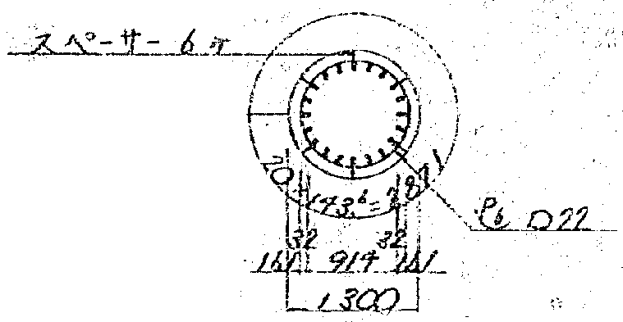

 | 断面番号 | D |  | 軸方向鉄筋 |  |  |  |  |  |  | せん断補強鉄筋 |  |  |  |  | 備考
 |  |  |  | かぶり |  | 鉄筋径 |  |  | 本数 |  | 鉄筋径 |  |  | 本数 | 間隔
 |  |  |  |  |  |  |  |  |  |  |  |  |  |  |  |  |  |  |  | 161 | 32 | 20
 |  |  |  |  |  |  |  |  |  |  |  |  |  |  |  |  |  |  |  | 193 | 32 | 20
 |  | (mm) |  | (mm) |  | (mm) |  |  | (本) |  | (mm) |  |  | (本) | (mm)
 | 3 | 1300 |  | 161 |  | D32 |  |  | 20 |  | D16 |  |  | 2 | 125 | 杭頭～杭頭+2625
 |  |  |  | 193 |  | D32 |  |  | 20

4) | 杭②(4P左)

 | 断面番号 | D |  | 軸方向鉄筋 |  |  |  |  |  |  | せん断補強鉄筋 |  |  |  |  | 備考
 |  |  |  | かぶり |  | 鉄筋径 |  |  | 本数 |  | 鉄筋径 |  |  | 本数 | 間隔
 |  |  |  |  |  |  |  |  |  |  |  |  |  |  |  |  |  |  |  | 161 | 32 | 20
 |  |  |  |  |  |  |  |  |  |  |  |  |  |  |  |  |  |  |  | 193 | 32 | 20
 |  | (mm) |  | (mm) |  | (mm) |  |  | (本) |  | (mm) |  |  | (本) | (mm)
 | 4 | 1300 |  | 161 |  | D32 |  |  | 20 |  | D16 |  |  | 2 | 150 | 杭頭+2625～10000
 |  |  |  | 193 |  | D32 |  |  | 20

5) | 杭③(4P左)

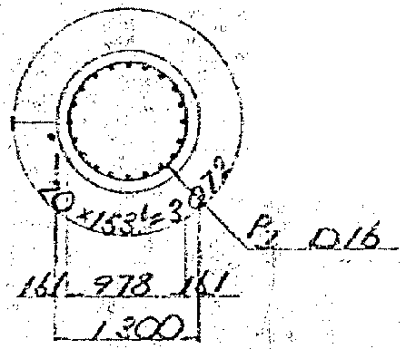

 | 断面番号 | D |  | 軸方向鉄筋 |  |  |  |  |  |  | せん断補強鉄筋 |  |  |  |  | 備考
 |  |  |  | かぶり |  | 鉄筋径 |  |  | 本数 |  | 鉄筋径 |  |  | 本数 | 間隔
 |  |  |  |  |  |  |  |  |  |  |  |  |  |  |  |  |  |  |  | 161 | 32 | 20

 |  | (mm) |  | (mm) |  | (mm) |  |  | (本) |  | (mm) |  |  | (本) | (mm)
 | 5 | 1300 |  | 161 |  | D32 |  |  | 20 |  | D16 |  |  | 2 | 200 | 杭頭+10000～17500

6) | 杭④(4P左)

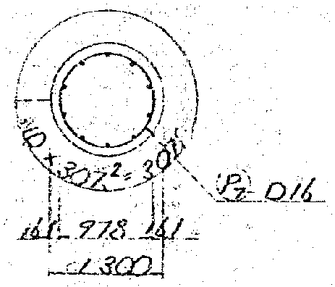

 | 断面番号 | D |  | 軸方向鉄筋 |  |  |  |  |  |  | せん断補強鉄筋 |  |  |  |  | 備考
 |  |  |  | かぶり |  | 鉄筋径 |  |  | 本数 |  | 鉄筋径 |  |  | 本数 | 間隔

 |  | (mm) |  | (mm) |  | (mm) |  |  | (本) |  | (mm) |  |  | (本) | (mm)
 | 6 | 1300 |  | 161 |  | D32 |  |  | 10 |  | D16 |  |  | 2 | 300 | 杭頭+17500～31000

7) | 杭⑤(4P右)

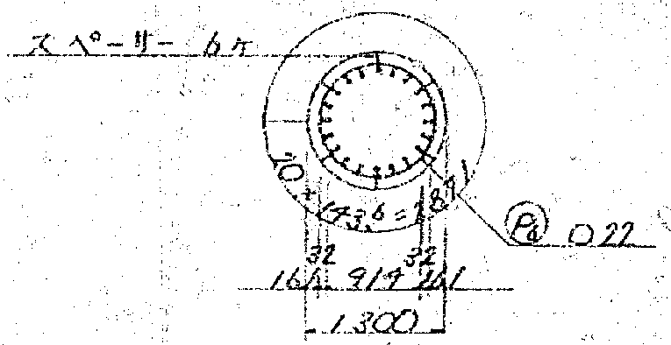

 | 断面番号 | D |  | 軸方向鉄筋 |  |  |  |  |  |  | せん断補強鉄筋 |  |  |  |  | 備考
 |  |  |  | かぶり |  | 鉄筋径 |  |  | 本数 |  | 鉄筋径 |  |  | 本数 | 間隔

 |  | (mm) |  | (mm) |  | (mm) |  |  | (本) |  | (mm) |  |  | (本) | (mm)
 | 7 | 1300 |  | 161 |  | D32 |  |  | 20 |  | D16 |  |  | 2 | 125 | 杭頭～杭頭+2625
 |  |  |  | 193 |  | D32 |  |  | 20

8) | 杭⑥(4P右)

 | 断面番号 | D |  | 軸方向鉄筋 |  |  |  |  |  |  | せん断補強鉄筋 |  |  |  |  | 備考
 |  |  |  | かぶり |  | 鉄筋径 |  |  | 本数 |  | 鉄筋径 |  |  | 本数 | 間隔

 |  | (mm) |  | (mm) |  | (mm) |  |  | (本) |  | (mm) |  |  | (本) | (mm)
 | 8 | 1300 |  | 161 |  | D32 |  |  | 20 |  | D16 |  |  | 2 | 150 | 杭頭+2625～10000
 |  |  |  | 193 |  | D32 |  |  | 20

9) | 杭⑦(4P右)

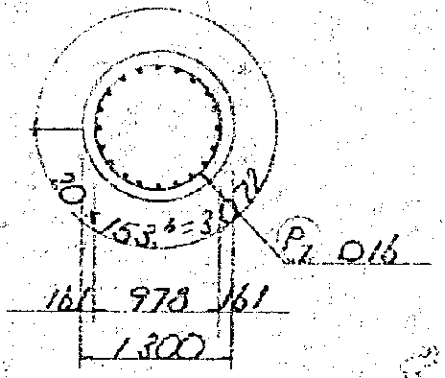

 | 断面番号 | D |  | 軸方向鉄筋 |  |  |  |  |  |  | せん断補強鉄筋 |  |  |  |  | 備考
 |  |  |  | かぶり |  | 鉄筋径 |  |  | 本数 |  | 鉄筋径 |  |  | 本数 | 間隔

 |  | (mm) |  | (mm) |  | (mm) |  |  | (本) |  | (mm) |  |  | (本) | (mm)
 | 9 | 1300 |  | 161 |  | D32 |  |  | 20 |  | D16 |  |  | 2 | 200 | 杭頭+10000～17000

10) | 杭⑧(4P右)

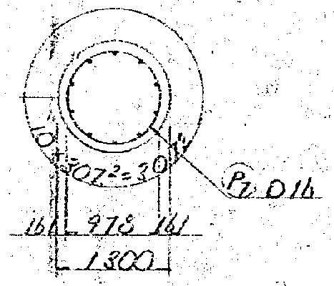

 | 断面番号 | D |  | 軸方向鉄筋 |  |  |  |  |  |  | せん断補強鉄筋 |  |  |  |  | 備考
 |  |  |  | かぶり |  | 鉄筋径 |  |  | 本数 |  | 鉄筋径 |  |  | 本数 | 間隔

 |  | (mm) |  | (mm) |  | (mm) |  |  | (本) |  | (mm) |  |  | (本) | (mm)
 | 10 | 1300 |  | 161 |  | D32 |  |  | 10 |  | D16 |  |  | 2 | 300 | 杭頭+17000～30000

2.地盤のモデル化
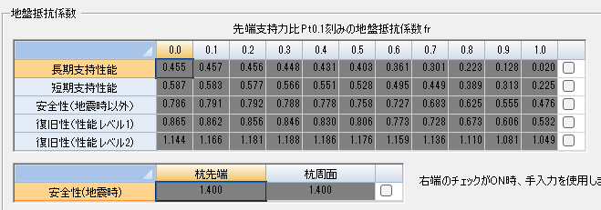
2.地盤のモデル化

 | (1) | 4P左

 | (2) | 4P右

 |  |  |  | JR東日本
 |  |  | 場所打ち杭 | 0.0 | 0.1 | 0.2 | 0.3 | 0.4 | 0.5 | 0.6 | 0.7 | 0.8 | 0.9 | 1.0
 |  |  | 長期支持性能 | 0.55 | 0.55 | 0.55 | 0.55 | 0.55 | 0.55 | 0.55 | 0.48 | 0.40 | 0.33 | 0.25
 |  |  | 短期支持性能 | 0.65 | 0.65 | 0.65 | 0.65 | 0.65 | 0.65 | 0.65 | 0.59 | 0.53 | 0.46 | 0.40
 |  |  | 安全性(地震時以外) | 0.86 | 0.85 | 0.83 | 0.81 | 0.79 | 0.77 | 0.74 | 0.70 | 0.65 | 0.60 | 0.55
 |  |  | 復旧性(性能レベル1) | 0.92 | 0.90 | 0.88 | 0.85 | 0.83 | 0.80 | 0.77 | 0.73 | 0.69 | 0.64 | 0.58
 |  |  | 復旧性(性能レベル2) | 1.15 | 1.15 | 1.15 | 1.15 | 1.15 | 1.15 | 1.14 | 1.13 | 1.12 | 1.11 | 1.10

有効抵抗土圧(4P左)
 | (4) | 有効抵抗土圧力
 | ※ | 層境の有効抵抗土圧力度については、平均値を矩形分布で考慮する。
 | 1) | 4P左

 |  | 有効抵抗土圧力図

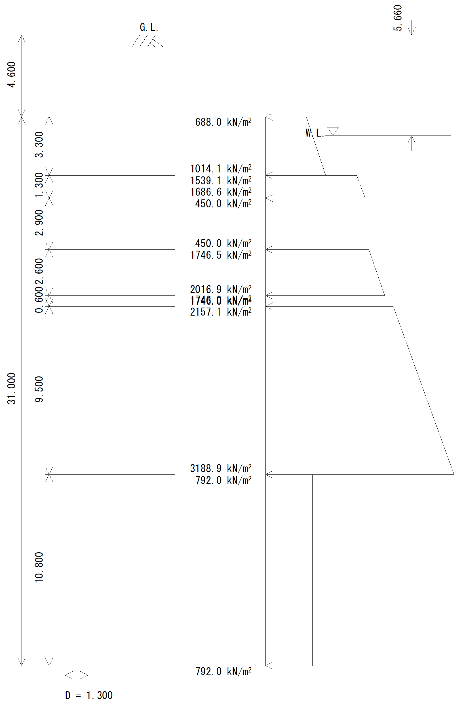

 | a) | 単杭の有効抵抗土圧力度pe(z)
 |  | 杭径 | 1.300 | m
 |  | 杭全長 | 31.000 | m
 |  | 層番号 | 層種別 | 層厚 (m) | 部材番号 |  |  | 有効抵抗土圧力度を求める深さ z (m) | 層境の 分布幅 (m) | 単杭の 有効抵抗 土圧力度 pe(z) (kN/m2) | 有効抵抗土圧力度の平均値 pe(z) (kN/m2)

 |  | ① | 砂質土 | 3.300 | 18 | 43 | 68 | 0.000 |  | 688.0
 |  |  |  |  |  |  |  | 1.300 |  | 816.5
 |  |  |  |  | 19 | 44 | 69
 |  |  |  |  |  |  |  | 2.600 |  | 944.9
 |  |  |  |  | 20 | 45 | 70 |  | 0.700 |  | 1253.5
 |  |  |  |  |  |  |  | 3.300 |  | 1014.1
 |  | ② | 砂質土 | 1.300 |  |  |  | 3.300 | 0.600 | 1539.1
 |  |  |  |  |  |  |  | 3.900 |  | 1607.2 | 1253.5
 |  |  |  |  | 21 | 46 | 71 |  | 0.700 |  | 1094.5
 |  |  |  |  |  |  |  | 4.600 |  | 1686.6
 |  | ③ | 粘性土 | 2.900 |  |  |  | 4.600 | 0.600 | 450.0
 |  |  |  |  |  |  |  | 5.200 |  | 450.0 | 1094.5
 |  |  |  |  | 22 | 47 | 72
 |  |  |  |  |  |  |  | 6.500 |  | 450.0
 |  |  |  |  | 23 | 48 | 73 |  | 1.000 |  | 752.8
 |  |  |  |  |  |  |  | 7.500 |  | 450.0
 |  | ④ | 砂質土 | 2.600 |  |  |  | 7.500 | 0.300 | 1746.5
 |  |  |  |  |  |  |  | 7.800 |  | 1777.7 | 752.8
 |  |  |  |  | 24 | 49 | 74
 |  |  |  |  |  |  |  | 9.100 |  | 1912.9
 |  |  |  |  | 25 | 50 | 75 |  | 1.000 |  | 1914.4
 |  |  |  |  |  |  |  | 10.100 |  | 2016.9
 |  | ⑤ | 粘性土 | 0.600 |  |  |  | 10.100 | 0.300 | 1746.0
 |  |  |  |  |  |  |  | 10.400 |  | 1746.0 | 1914.4
 |  |  |  |  | 26 | 51 | 76 |  | 0.300 |  | 2104.0
 |  |  |  |  |  |  |  | 10.700 |  | 1746.0
 |  | ⑥ | 砂質土 | 9.500 |  |  |  | 10.700 | 1.000 | 2157.1
 |  |  |  |  |  |  |  | 11.700 |  | 2265.7 | 2104.0
 |  |  |  |  | 27 | 52 | 77
 |  |  |  |  |  |  |  | 13.000 |  | 2406.9
 |  |  |  |  | 28 | 53 | 78
 |  |  |  |  |  |  |  | 14.300 |  | 2548.1
 |  |  |  |  | 29 | 54 | 79
 |  |  |  |  |  |  |  | 15.600 |  | 2689.3
 |  |  |  |  | 30 | 55 | 80
 |  |  |  |  |  |  |  | 16.900 |  | 2830.5
 |  |  |  |  | 31 | 56 | 81
 |  |  |  |  |  |  |  | 18.200 |  | 2971.7
 |  |  |  |  | 32 | 57 | 82
 |  |  |  |  |  |  |  | 19.500 |  | 3112.9
 |  |  |  |  | 33 | 58 | 83 |  | 0.700 |  | 2062.2
 |  |  |  |  |  |  |  | 20.200 |  | 3188.9
 |  | ⑦ | 粘性土 | 10.800 |  |  |  | 20.200 | 0.600 | 792.0
 |  |  |  |  |  |  |  | 20.800 |  | 792.0 | 2062.2
 |  |  |  |  | 34 | 59 | 84
 |  |  |  |  |  |  |  | 22.100 |  | 792.0
 |  |  |  |  | 35 | 60 | 85
 |  |  |  |  |  |  |  | 23.400 |  | 792.0
 |  |  |  |  | 36 | 61 | 86
 |  |  |  |  |  |  |  | 24.700 |  | 792.0
 |  |  |  |  | 37 | 62 | 87
 |  |  |  |  |  |  |  | 26.000 |  | 792.0
 |  |  |  |  | 38 | 63 | 88
 |  |  |  |  |  |  |  | 27.300 |  | 792.0
 |  |  |  |  | 39 | 64 | 89
 |  |  |  |  |  |  |  | 28.600 |  | 792.0
 |  |  |  |  | 40 | 65 | 90
 |  |  |  |  |  |  |  | 29.900 |  | 792.0
 |  |  |  |  | 41 | 66 | 91
 |  |  |  |  |  |  |  | 31.000 |  | 792.0

 | b) | 群杭の有効抵抗土圧力度および有効抵抗土圧力
 | ※ | 層境の有効抵抗土圧力度については、安全側を考慮して群杭の抵抗分担係数を考慮する。
 |  | ηm | 群杭の抵抗分担係数
 |  | 砂質土 | 検討方向 | ｄm | 1列目 | 2列目 | 3列目
 |  |  | 直角方向 | 2.077 | 1.000 | 0.500 | 0.400
 |  | 粘性土 | ηm＝ | 1.0
 |  | 杭径 | 1.300 | m
層番号 |  | 層種別 | 部材番号 |  |  | 位置 | pe(z) (kN/m2) | 単杭の有効抵抗土圧力度 |  |  | 単杭の有効抵抗土圧力
 |  |  |  |  |  |  |  | pe(z)(kN/m2) |  |  | Pe(z)(kN/m)
 |  |  |  |  |  |  |  | 1列目 | 2列目 | 3列目 | 1列目 | 2列目 | 3列目
① |  | 砂質土 | 18 | 43 | 68 | 上端 | 688.0 | 688.0 | 344.0 | 275.2 | 894.4 | 447.2 | 357.8
 |  |  |  |  |  | 下端 | 816.5 | 816.5 | 408.2 | 326.6 | 1061.4 | 530.7 | 424.6
 |  |  | 19 | 44 | 69 | 上端 | 816.5 | 816.5 | 408.2 | 326.6 | 1061.4 | 530.7 | 424.6
 |  |  |  |  |  | 下端 | 944.9 | 944.9 | 472.5 | 378.0 | 1228.4 | 614.2 | 491.4
 |  |  | 20 | 45 | 70 | 上端 | 1253.5 | 1253.5 | 626.7 | 501.4 | 1629.5 | 814.8 | 651.8
② |  | 砂質土 |  |  |  | 下端 | 1253.5 | 1253.5 | 626.7 | 501.4 | 1629.5 | 814.8 | 651.8
 |  |  | 21 | 46 | 71 | 上端 | 1094.5 | 1094.5 | 547.2 | 437.8 | 1422.8 | 711.4 | 569.1
 |  |  |  |  |  | 下端 | 1094.5 | 1094.5 | 547.2 | 437.8 | 1422.8 | 711.4 | 569.1
 |  |  | 22 | 47 | 72 | 上端 | 450.0 | 450.0 | 225.0 | 180.0 | 585.0 | 292.5 | 234.0
③ |  | 粘性土 |  |  |  | 下端 | 450.0 | 450.0 | 225.0 | 180.0 | 585.0 | 292.5 | 234.0
 |  |  | 23 | 48 | 73 | 上端 | 752.8 | 752.8 | 376.4 | 301.1 | 978.6 | 489.3 | 391.5
④ |  | 砂質土 |  |  |  | 下端 | 752.8 | 752.8 | 376.4 | 301.1 | 978.6 | 489.3 | 391.5
 |  |  | 24 | 49 | 74 | 上端 | 1777.7 | 1777.7 | 888.9 | 711.1 | 2311.0 | 1155.5 | 924.4
 |  |  |  |  |  | 下端 | 1912.9 | 1912.9 | 956.5 | 765.2 | 2486.8 | 1243.4 | 994.7
 |  |  | 25 | 50 | 75 | 上端 | 1914.4 | 1914.4 | 957.2 | 765.8 | 2488.7 | 1244.4 | 995.5
⑤ |  | 粘性土 |  |  |  | 下端 | 1914.4 | 1914.4 | 957.2 | 765.8 | 2488.7 | 1244.4 | 995.5
 |  |  | 26 | 51 | 76 | 上端 | 2104.0 | 2104.0 | 1052.0 | 841.6 | 2735.2 | 1367.6 | 1094.1
⑥ |  | 砂質土 |  |  |  | 下端 | 2104.0 | 2104.0 | 1052.0 | 841.6 | 2735.2 | 1367.6 | 1094.1
 |  |  | 27 | 52 | 77 | 上端 | 2265.7 | 2265.7 | 1132.9 | 906.3 | 2945.4 | 1472.7 | 1178.2
 |  |  |  |  |  | 下端 | 2406.9 | 2406.9 | 1203.5 | 962.8 | 3129.0 | 1564.5 | 1251.6
 |  |  | 28 | 53 | 78 | 上端 | 2406.9 | 2406.9 | 1203.5 | 962.8 | 3129.0 | 1564.5 | 1251.6
 |  |  |  |  |  | 下端 | 2548.1 | 2548.1 | 1274.0 | 1019.2 | 3312.5 | 1656.3 | 1325.0
 |  |  | 29 | 54 | 79 | 上端 | 2548.1 | 2548.1 | 1274.0 | 1019.2 | 3312.5 | 1656.3 | 1325.0
 |  |  |  |  |  | 下端 | 2689.3 | 2689.3 | 1344.6 | 1075.7 | 3496.1 | 1748.0 | 1398.4
 |  |  | 30 | 55 | 80 | 上端 | 2689.3 | 2689.3 | 1344.6 | 1075.7 | 3496.1 | 1748.0 | 1398.4
 |  |  |  |  |  | 下端 | 2830.5 | 2830.5 | 1415.2 | 1132.2 | 3679.6 | 1839.8 | 1471.9
 |  |  | 31 | 56 | 81 | 上端 | 2830.5 | 2830.5 | 1415.2 | 1132.2 | 3679.6 | 1839.8 | 1471.9
 |  |  |  |  |  | 下端 | 2971.7 | 2971.7 | 1485.8 | 1188.7 | 3863.2 | 1931.6 | 1545.3
 |  |  | 32 | 57 | 82 | 上端 | 2971.7 | 2971.7 | 1485.8 | 1188.7 | 3863.2 | 1931.6 | 1545.3
 |  |  |  |  |  | 下端 | 3112.9 | 3112.9 | 1556.4 | 1245.1 | 4046.7 | 2023.4 | 1618.7
 |  |  | 33 | 58 | 83 | 上端 | 2062.2 | 2062.2 | 1031.1 | 824.9 | 2680.8 | 1340.4 | 1072.3
⑦ |  | 粘性土 |  |  |  | 下端 | 2062.2 | 2062.2 | 1031.1 | 824.9 | 2680.8 | 1340.4 | 1072.3
 |  |  | 34 | 59 | 84 | 上端 | 792.0 | 792.0 | 792.0 | 792.0 | 1029.6 | 1029.6 | 1029.6
 |  |  |  |  |  | 下端 | 792.0 | 792.0 | 792.0 | 792.0 | 1029.6 | 1029.6 | 1029.6
 |  |  | 35 | 60 | 85 | 上端 | 792.0 | 792.0 | 792.0 | 792.0 | 1029.6 | 1029.6 | 1029.6
 |  |  |  |  |  | 下端 | 792.0 | 792.0 | 792.0 | 792.0 | 1029.6 | 1029.6 | 1029.6
 |  |  | 36 | 61 | 86 | 上端 | 792.0 | 792.0 | 792.0 | 792.0 | 1029.6 | 1029.6 | 1029.6
 |  |  |  |  |  | 下端 | 792.0 | 792.0 | 792.0 | 792.0 | 1029.6 | 1029.6 | 1029.6
 |  |  | 37 | 62 | 87 | 上端 | 792.0 | 792.0 | 792.0 | 792.0 | 1029.6 | 1029.6 | 1029.6
 |  |  |  |  |  | 下端 | 792.0 | 792.0 | 792.0 | 792.0 | 1029.6 | 1029.6 | 1029.6
 |  |  | 38 | 63 | 88 | 上端 | 792.0 | 792.0 | 792.0 | 792.0 | 1029.6 | 1029.6 | 1029.6
 |  |  |  |  |  | 下端 | 792.0 | 792.0 | 792.0 | 792.0 | 1029.6 | 1029.6 | 1029.6
 |  |  | 39 | 64 | 89 | 上端 | 792.0 | 792.0 | 792.0 | 792.0 | 1029.6 | 1029.6 | 1029.6
 |  |  |  |  |  | 下端 | 792.0 | 792.0 | 792.0 | 792.0 | 1029.6 | 1029.6 | 1029.6
 |  |  | 40 | 65 | 90 | 上端 | 792.0 | 792.0 | 792.0 | 792.0 | 1029.6 | 1029.6 | 1029.6
 |  |  |  |  |  | 下端 | 792.0 | 792.0 | 792.0 | 792.0 | 1029.6 | 1029.6 | 1029.6
 |  |  | 41 | 66 | 91 | 上端 | 792.0 | 792.0 | 792.0 | 792.0 | 1029.6 | 1029.6 | 1029.6
 |  |  |  |  |  | 下端 | 792.0 | 792.0 | 792.0 | 792.0 | 1029.6 | 1029.6 | 1029.6

 | c) | 各列当りの有効抵抗土圧力
 |  | 杭径 | 1.300 | m
 |  | 杭本数 | 2 | 本 | (1,3列目)
 |  |  | 1 | 本 | (2列目)
 |  | 部材番号 |  |  | 有効抵抗土圧力 Pe(z)(kN/m)

 |  |  |  |  | 右押し（→） |  |  | 左押し（←）
 |  | 18 | 43 | 68 | 715.5 | 447.2 | 1788.8 | 1788.8 | 447.2 | 715.5
 |  |  |  |  | 849.1 | 530.7 | 2122.8 | 2122.8 | 530.7 | 849.1
 |  | 19 | 44 | 69 | 849.1 | 530.7 | 2122.8 | 2122.8 | 530.7 | 849.1
 |  |  |  |  | 982.7 | 614.2 | 2456.8 | 2456.8 | 614.2 | 982.7
 |  | 20 | 45 | 70 | 1303.6 | 814.8 | 3259.1 | 3259.1 | 814.8 | 1303.6
 |  |  |  |  | 1303.6 | 814.8 | 3259.1 | 3259.1 | 814.8 | 1303.6
 |  | 21 | 46 | 71 | 1138.3 | 711.4 | 2845.6 | 2845.6 | 711.4 | 1138.3
 |  |  |  |  | 1138.3 | 711.4 | 2845.6 | 2845.6 | 711.4 | 1138.3
 |  | 22 | 47 | 72 | 468.0 | 292.5 | 1170.0 | 1170.0 | 292.5 | 468.0
 |  |  |  |  | 468.0 | 292.5 | 1170.0 | 1170.0 | 292.5 | 468.0
 |  | 23 | 48 | 73 | 782.9 | 489.3 | 1957.3 | 1957.3 | 489.3 | 782.9
 |  |  |  |  | 782.9 | 489.3 | 1957.3 | 1957.3 | 489.3 | 782.9
 |  | 24 | 49 | 74 | 1848.8 | 1155.5 | 4622.0 | 4622.0 | 1155.5 | 1848.8
 |  |  |  |  | 1989.4 | 1243.4 | 4973.5 | 4973.5 | 1243.4 | 1989.4
 |  | 25 | 50 | 75 | 1991.0 | 1244.4 | 4977.4 | 4977.4 | 1244.4 | 1991.0
 |  |  |  |  | 1991.0 | 1244.4 | 4977.4 | 4977.4 | 1244.4 | 1991.0
 |  | 26 | 51 | 76 | 2188.2 | 1367.6 | 5470.4 | 5470.4 | 1367.6 | 2188.2
 |  |  |  |  | 2188.2 | 1367.6 | 5470.4 | 5470.4 | 1367.6 | 2188.2
 |  | 27 | 52 | 77 | 2356.3 | 1472.7 | 5890.8 | 5890.8 | 1472.7 | 2356.3
 |  |  |  |  | 2503.2 | 1564.5 | 6258.0 | 6258.0 | 1564.5 | 2503.2
 |  | 28 | 53 | 78 | 2503.2 | 1564.5 | 6258.0 | 6258.0 | 1564.5 | 2503.2
 |  |  |  |  | 2650.0 | 1656.3 | 6625.1 | 6625.1 | 1656.3 | 2650.0
 |  | 29 | 54 | 79 | 2650.0 | 1656.3 | 6625.1 | 6625.1 | 1656.3 | 2650.0
 |  |  |  |  | 2796.9 | 1748.0 | 6992.2 | 6992.2 | 1748.0 | 2796.9
 |  | 30 | 55 | 80 | 2796.9 | 1748.0 | 6992.2 | 6992.2 | 1748.0 | 2796.9
 |  |  |  |  | 2943.7 | 1839.8 | 7359.3 | 7359.3 | 1839.8 | 2943.7
 |  | 31 | 56 | 81 | 2943.7 | 1839.8 | 7359.3 | 7359.3 | 1839.8 | 2943.7
 |  |  |  |  | 3090.5 | 1931.6 | 7726.4 | 7726.4 | 1931.6 | 3090.5
 |  | 32 | 57 | 82 | 3090.5 | 1931.6 | 7726.4 | 7726.4 | 1931.6 | 3090.5
 |  |  |  |  | 3237.4 | 2023.4 | 8093.5 | 8093.5 | 2023.4 | 3237.4
 |  | 33 | 58 | 83 | 2144.7 | 1340.4 | 5361.6 | 5361.6 | 1340.4 | 2144.7
 |  |  |  |  | 2144.7 | 1340.4 | 5361.6 | 5361.6 | 1340.4 | 2144.7
 |  | 34 | 59 | 84 | 2059.2 | 1029.6 | 2059.2 | 2059.2 | 1029.6 | 2059.2
 |  |  |  |  | 2059.2 | 1029.6 | 2059.2 | 2059.2 | 1029.6 | 2059.2
 |  | 35 | 60 | 85 | 2059.2 | 1029.6 | 2059.2 | 2059.2 | 1029.6 | 2059.2
 |  |  |  |  | 2059.2 | 1029.6 | 2059.2 | 2059.2 | 1029.6 | 2059.2
 |  | 36 | 61 | 86 | 2059.2 | 1029.6 | 2059.2 | 2059.2 | 1029.6 | 2059.2
 |  |  |  |  | 2059.2 | 1029.6 | 2059.2 | 2059.2 | 1029.6 | 2059.2
 |  | 37 | 62 | 87 | 2059.2 | 1029.6 | 2059.2 | 2059.2 | 1029.6 | 2059.2
 |  |  |  |  | 2059.2 | 1029.6 | 2059.2 | 2059.2 | 1029.6 | 2059.2
 |  | 38 | 63 | 88 | 2059.2 | 1029.6 | 2059.2 | 2059.2 | 1029.6 | 2059.2
 |  |  |  |  | 2059.2 | 1029.6 | 2059.2 | 2059.2 | 1029.6 | 2059.2
 |  | 39 | 64 | 89 | 2059.2 | 1029.6 | 2059.2 | 2059.2 | 1029.6 | 2059.2
 |  |  |  |  | 2059.2 | 1029.6 | 2059.2 | 2059.2 | 1029.6 | 2059.2
 |  | 40 | 65 | 90 | 2059.2 | 1029.6 | 2059.2 | 2059.2 | 1029.6 | 2059.2
 |  |  |  |  | 2059.2 | 1029.6 | 2059.2 | 2059.2 | 1029.6 | 2059.2
 |  | 41 | 66 | 91 | 2059.2 | 1029.6 | 2059.2 | 2059.2 | 1029.6 | 2059.2
 |  |  |  |  | 2059.2 | 1029.6 | 2059.2 | 2059.2 | 1029.6 | 2059.2

有効抵抗土圧(4P右)
 | 2) | 4P右

 |  | 有効抵抗土圧力図

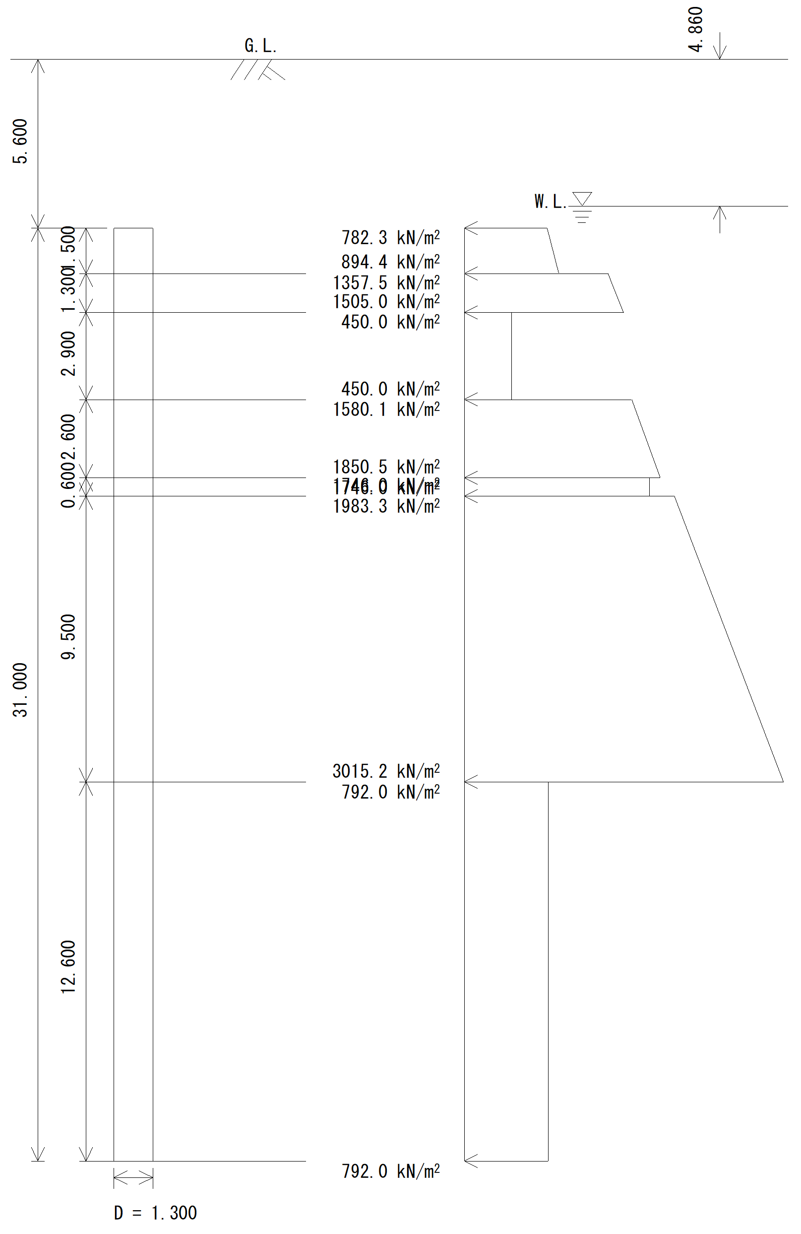

 | a) | 単杭の有効抵抗土圧力度pe(z)
 |  | 杭径 | 1.300 | m
 |  | 杭全長 | 31.000 | m
 |  | 層番号 | 層種別 | 層厚 (m) | 部材番号 |  |  | 有効抵抗土圧力度を求める深さ z (m) | 層境の 分布幅 (m) | 単杭の 有効抵抗 土圧力度 pe(z) (kN/m2) | 有効抵抗土圧力度の平均値 pe(z) (kN/m2)

 |  | ① | 砂質土 | 1.500 | 98 | 123 | 148 | 0.000 |  | 782.3
 |  |  |  |  |  |  |  | 1.300 |  | 879.5
 |  |  |  |  | 99 | 124 | 149 |  | 0.200 |  | 1337.9
 |  |  |  |  |  |  |  | 1.500 |  | 894.4
 |  | ② | 砂質土 | 1.300 |  |  |  | 1.500 | 1.100 | 1357.5
 |  |  |  |  |  |  |  | 2.600 |  | 1482.3 | 1337.9
 |  |  |  |  | 100 | 125 | 150 |  | 0.200 |  | 610.6
 |  |  |  |  |  |  |  | 2.800 |  | 1505.0
 |  | ③ | 粘性土 | 2.900 |  |  |  | 2.800 | 1.100 | 450.0
 |  |  |  |  |  |  |  | 3.900 |  | 450.0 | 610.6
 |  |  |  |  | 101 | 126 | 151
 |  |  |  |  |  |  |  | 5.200 |  | 450.0
 |  |  |  |  | 102 | 127 | 152 |  | 0.500 |  | 1171.0
 |  |  |  |  |  |  |  | 5.700 |  | 450.0
 |  | ④ | 砂質土 | 2.600 |  |  |  | 5.700 | 0.800 | 1580.1
 |  |  |  |  |  |  |  | 6.500 |  | 1663.3 | 1171.0
 |  |  |  |  | 103 | 128 | 153
 |  |  |  |  |  |  |  | 7.800 |  | 1798.5
 |  |  |  |  | 104 | 129 | 154 |  | 0.500 |  | 1776.2
 |  |  |  |  |  |  |  | 8.300 |  | 1850.5
 |  | ⑤ | 粘性土 | 0.600 |  |  |  | 8.300 | 0.800 | 1746.0
 |  |  |  |  |  |  |  | 9.100 |  | 1746.0 | 1776.2
 |  |  |  |  | 105 | 130 | 155 |  | -0.200 |  | 2113.8
 |  |  |  |  |  |  |  | 8.900 |  | 1746.0
 |  | ⑥ | 砂質土 | 9.500 |  |  |  | 8.900 | 1.500 | 1983.3
 |  |  |  |  |  |  |  | 10.400 |  | 2146.2 | 2113.8
 |  |  |  |  | 106 | 131 | 156
 |  |  |  |  |  |  |  | 11.700 |  | 2287.4
 |  |  |  |  | 107 | 132 | 157
 |  |  |  |  |  |  |  | 13.000 |  | 2428.6
 |  |  |  |  | 108 | 133 | 158
 |  |  |  |  |  |  |  | 14.300 |  | 2569.9
 |  |  |  |  | 109 | 134 | 159
 |  |  |  |  |  |  |  | 15.600 |  | 2711.1
 |  |  |  |  | 110 | 135 | 160
 |  |  |  |  |  |  |  | 16.900 |  | 2852.3
 |  |  |  |  | 111 | 136 | 161
 |  |  |  |  |  |  |  | 18.200 |  | 2993.5
 |  |  |  |  | 112 | 137 | 162 |  | 0.200 |  | 1132.4
 |  |  |  |  |  |  |  | 18.400 |  | 3015.2
 |  | ⑦ | 粘性土 | 12.600 |  |  |  | 18.400 | 1.100 | 792.0
 |  |  |  |  |  |  |  | 19.500 |  | 792.0 | 1132.4
 |  |  |  |  | 113 | 138 | 163
 |  |  |  |  |  |  |  | 20.800 |  | 792.0
 |  |  |  |  | 114 | 139 | 164
 |  |  |  |  |  |  |  | 22.100 |  | 792.0
 |  |  |  |  | 115 | 140 | 165
 |  |  |  |  |  |  |  | 23.400 |  | 792.0
 |  |  |  |  | 116 | 141 | 166
 |  |  |  |  |  |  |  | 24.700 |  | 792.0
 |  |  |  |  | 117 | 142 | 167
 |  |  |  |  |  |  |  | 26.000 |  | 792.0
 |  |  |  |  | 118 | 143 | 168
 |  |  |  |  |  |  |  | 27.300 |  | 792.0
 |  |  |  |  | 119 | 144 | 169
 |  |  |  |  |  |  |  | 28.600 |  | 792.0
 |  |  |  |  | 120 | 145 | 170
 |  |  |  |  |  |  |  | 29.900 |  | 792.0
 |  |  |  |  | 121 | 146 | 171
 |  |  |  |  |  |  |  | 31.000 |  | 792.0

 | b) | 群杭の有効抵抗土圧力度および有効抵抗土圧力
 | ※ | 層境の有効抵抗土圧力度については、安全側を考慮して群杭の抵抗分担係数を考慮する。
 |  | ηm | 群杭の抵抗分担係数
 |  | 砂質土 | 検討方向 | ｄm | 1列目 | 2列目 | 3列目
 |  |  | 直角方向 | 2.846 | 0.953 | 0.494 | 0.381
 |  | 粘性土 | ηm＝ | 1.0
 |  | 杭径 | 1.300 | m
層番号 |  | 層種別 | 部材番号 |  |  | 位置 | pe(z) (kN/m2) | 単杭の有効抵抗土圧力度 |  |  | 単杭の有効抵抗土圧力
 |  |  |  |  |  |  |  | pe(z)(kN/m2) |  |  | Pe(z)(kN/m)
 |  |  |  |  |  |  |  | 1列目 | 2列目 | 3列目 | 1列目 | 2列目 | 3列目
① |  | 砂質土 | 98 | 123 | 148 | 上端 | 782.3 | 745.5 | 386.5 | 298.2 | 969.2 | 502.4 | 387.7
 |  |  |  |  |  | 下端 | 879.5 | 838.1 | 434.4 | 335.2 | 1089.6 | 564.8 | 435.8
 |  |  | 99 | 124 | 149 | 上端 | 1337.9 | 1275.0 | 660.9 | 510.0 | 1657.5 | 859.2 | 663.0
② |  | 砂質土 |  |  |  | 下端 | 1337.9 | 1275.0 | 660.9 | 510.0 | 1657.5 | 859.2 | 663.0
 |  |  | 100 | 125 | 150 | 上端 | 610.6 | 581.9 | 301.6 | 232.7 | 756.4 | 392.1 | 302.6
 |  |  |  |  |  | 下端 | 610.6 | 581.9 | 301.6 | 232.7 | 756.4 | 392.1 | 302.6
 |  |  | 101 | 126 | 151 | 上端 | 450.0 | 428.8 | 222.3 | 171.5 | 557.5 | 289.0 | 223.0
③ |  | 粘性土 |  |  |  | 下端 | 450.0 | 428.8 | 222.3 | 171.5 | 557.5 | 289.0 | 223.0
 |  |  | 102 | 127 | 152 | 上端 | 1171.0 | 1116.0 | 578.5 | 446.4 | 1450.8 | 752.0 | 580.3
④ |  | 砂質土 |  |  |  | 下端 | 1171.0 | 1116.0 | 578.5 | 446.4 | 1450.8 | 752.0 | 580.3
 |  |  | 103 | 128 | 153 | 上端 | 1663.3 | 1585.1 | 821.7 | 634.0 | 2060.7 | 1068.2 | 824.3
 |  |  |  |  |  | 下端 | 1798.5 | 1714.0 | 888.5 | 685.6 | 2228.2 | 1155.0 | 891.3
 |  |  | 104 | 129 | 154 | 上端 | 1776.2 | 1692.7 | 877.4 | 677.1 | 2200.5 | 1140.7 | 880.2
⑤ |  | 粘性土 |  |  |  | 下端 | 1776.2 | 1692.7 | 877.4 | 677.1 | 2200.5 | 1140.7 | 880.2
 |  |  | 105 | 130 | 155 | 上端 | 2113.8 | 2014.5 | 1044.2 | 805.8 | 2618.8 | 1357.5 | 1047.5
⑥ |  | 砂質土 |  |  |  | 下端 | 2113.8 | 2014.5 | 1044.2 | 805.8 | 2618.8 | 1357.5 | 1047.5
 |  |  | 106 | 131 | 156 | 上端 | 2146.2 | 2045.4 | 1060.2 | 818.1 | 2659.0 | 1378.3 | 1063.6
 |  |  |  |  |  | 下端 | 2287.4 | 2179.9 | 1130.0 | 872.0 | 2833.9 | 1469.0 | 1133.6
 |  |  | 107 | 132 | 157 | 上端 | 2287.4 | 2179.9 | 1130.0 | 872.0 | 2833.9 | 1469.0 | 1133.6
 |  |  |  |  |  | 下端 | 2428.6 | 2314.5 | 1199.8 | 925.8 | 3008.8 | 1559.7 | 1203.5
 |  |  | 108 | 133 | 158 | 上端 | 2428.6 | 2314.5 | 1199.8 | 925.8 | 3008.8 | 1559.7 | 1203.5
 |  |  |  |  |  | 下端 | 2569.9 | 2449.1 | 1269.5 | 979.6 | 3183.8 | 1650.4 | 1273.5
 |  |  | 109 | 134 | 159 | 上端 | 2569.9 | 2449.1 | 1269.5 | 979.6 | 3183.8 | 1650.4 | 1273.5
 |  |  |  |  |  | 下端 | 2711.1 | 2583.6 | 1339.3 | 1033.5 | 3358.7 | 1741.0 | 1343.5
 |  |  | 110 | 135 | 160 | 上端 | 2711.1 | 2583.6 | 1339.3 | 1033.5 | 3358.7 | 1741.0 | 1343.5
 |  |  |  |  |  | 下端 | 2852.3 | 2718.2 | 1409.0 | 1087.3 | 3533.7 | 1831.7 | 1413.5
 |  |  | 111 | 136 | 161 | 上端 | 2852.3 | 2718.2 | 1409.0 | 1087.3 | 3533.7 | 1831.7 | 1413.5
 |  |  |  |  |  | 下端 | 2993.5 | 2852.8 | 1478.8 | 1141.1 | 3708.6 | 1922.4 | 1483.4
 |  |  | 112 | 137 | 162 | 上端 | 1132.4 | 1079.1 | 559.4 | 431.7 | 1402.9 | 727.2 | 561.2
⑦ |  | 粘性土 |  |  |  | 下端 | 1132.4 | 1079.1 | 559.4 | 431.7 | 1402.9 | 727.2 | 561.2
 |  |  | 113 | 138 | 163 | 上端 | 792.0 | 792.0 | 792.0 | 792.0 | 1029.6 | 1029.6 | 1029.6
 |  |  |  |  |  | 下端 | 792.0 | 792.0 | 792.0 | 792.0 | 1029.6 | 1029.6 | 1029.6
 |  |  | 114 | 139 | 164 | 上端 | 792.0 | 792.0 | 792.0 | 792.0 | 1029.6 | 1029.6 | 1029.6
 |  |  |  |  |  | 下端 | 792.0 | 792.0 | 792.0 | 792.0 | 1029.6 | 1029.6 | 1029.6
 |  |  | 115 | 140 | 165 | 上端 | 792.0 | 792.0 | 792.0 | 792.0 | 1029.6 | 1029.6 | 1029.6
 |  |  |  |  |  | 下端 | 792.0 | 792.0 | 792.0 | 792.0 | 1029.6 | 1029.6 | 1029.6
 |  |  | 116 | 141 | 166 | 上端 | 792.0 | 792.0 | 792.0 | 792.0 | 1029.6 | 1029.6 | 1029.6
 |  |  |  |  |  | 下端 | 792.0 | 792.0 | 792.0 | 792.0 | 1029.6 | 1029.6 | 1029.6
 |  |  | 117 | 142 | 167 | 上端 | 792.0 | 792.0 | 792.0 | 792.0 | 1029.6 | 1029.6 | 1029.6
 |  |  |  |  |  | 下端 | 792.0 | 792.0 | 792.0 | 792.0 | 1029.6 | 1029.6 | 1029.6
 |  |  | 118 | 143 | 168 | 上端 | 792.0 | 792.0 | 792.0 | 792.0 | 1029.6 | 1029.6 | 1029.6
 |  |  |  |  |  | 下端 | 792.0 | 792.0 | 792.0 | 792.0 | 1029.6 | 1029.6 | 1029.6
 |  |  | 119 | 144 | 169 | 上端 | 792.0 | 792.0 | 792.0 | 792.0 | 1029.6 | 1029.6 | 1029.6
 |  |  |  |  |  | 下端 | 792.0 | 792.0 | 792.0 | 792.0 | 1029.6 | 1029.6 | 1029.6
 |  |  | 120 | 145 | 170 | 上端 | 792.0 | 792.0 | 792.0 | 792.0 | 1029.6 | 1029.6 | 1029.6
 |  |  |  |  |  | 下端 | 792.0 | 792.0 | 792.0 | 792.0 | 1029.6 | 1029.6 | 1029.6
 |  |  | 121 | 146 | 171 | 上端 | 792.0 | 792.0 | 792.0 | 792.0 | 1029.6 | 1029.6 | 1029.6
 |  |  |  |  |  | 下端 | 792.0 | 792.0 | 792.0 | 792.0 | 1029.6 | 1029.6 | 1029.6

 | c) | 各列当りの有効抵抗土圧力
 |  | 杭径 | 1.300 | m
 |  | 杭本数 | 3 | 本 | (1,3列目)
 |  |  | 2 | 本 | (2列目)
 |  | 部材番号 |  |  | 有効抵抗土圧力 Pe(z)(kN/m)

 |  |  |  |  | 右押し（→） |  |  | 左押し（←）
 |  | 98 | 123 | 148 | 1163.0 | 1004.8 | 2907.6 | 2907.6 | 1004.8 | 1163.0
 |  |  |  |  | 1307.5 | 1129.6 | 3268.7 | 3268.7 | 1129.6 | 1307.5
 |  | 99 | 124 | 149 | 1989.0 | 1718.4 | 4972.6 | 4972.6 | 1718.4 | 1989.0
 |  |  |  |  | 1989.0 | 1718.4 | 4972.6 | 4972.6 | 1718.4 | 1989.0
 |  | 100 | 125 | 150 | 907.7 | 784.2 | 2269.3 | 2269.3 | 784.2 | 907.7
 |  |  |  |  | 907.7 | 784.2 | 2269.3 | 2269.3 | 784.2 | 907.7
 |  | 101 | 126 | 151 | 669.0 | 578.0 | 1672.5 | 1672.5 | 578.0 | 669.0
 |  |  |  |  | 669.0 | 578.0 | 1672.5 | 1672.5 | 578.0 | 669.0
 |  | 102 | 127 | 152 | 1741.0 | 1504.1 | 4352.4 | 4352.4 | 1504.1 | 1741.0
 |  |  |  |  | 1741.0 | 1504.1 | 4352.4 | 4352.4 | 1504.1 | 1741.0
 |  | 103 | 128 | 153 | 2472.8 | 2136.3 | 6182.0 | 6182.0 | 2136.3 | 2472.8
 |  |  |  |  | 2673.8 | 2310.0 | 6684.5 | 6684.5 | 2310.0 | 2673.8
 |  | 104 | 129 | 154 | 2640.6 | 2281.3 | 6601.6 | 6601.6 | 2281.3 | 2640.6
 |  |  |  |  | 2640.6 | 2281.3 | 6601.6 | 6601.6 | 2281.3 | 2640.6
 |  | 105 | 130 | 155 | 3142.6 | 2715.0 | 7856.4 | 7856.4 | 2715.0 | 3142.6
 |  |  |  |  | 3142.6 | 2715.0 | 7856.4 | 7856.4 | 2715.0 | 3142.6
 |  | 106 | 131 | 156 | 3190.8 | 2756.6 | 7976.9 | 7976.9 | 2756.6 | 3190.8
 |  |  |  |  | 3400.7 | 2938.0 | 8501.7 | 8501.7 | 2938.0 | 3400.7
 |  | 107 | 132 | 157 | 3400.7 | 2938.0 | 8501.7 | 8501.7 | 2938.0 | 3400.7
 |  |  |  |  | 3610.6 | 3119.4 | 9026.5 | 9026.5 | 3119.4 | 3610.6
 |  | 108 | 133 | 158 | 3610.6 | 3119.4 | 9026.5 | 9026.5 | 3119.4 | 3610.6
 |  |  |  |  | 3820.6 | 3300.7 | 9551.4 | 9551.4 | 3300.7 | 3820.6
 |  | 109 | 134 | 159 | 3820.6 | 3300.7 | 9551.4 | 9551.4 | 3300.7 | 3820.6
 |  |  |  |  | 4030.5 | 3482.1 | 10076.2 | 10076.2 | 3482.1 | 4030.5
 |  | 110 | 135 | 160 | 4030.5 | 3482.1 | 10076.2 | 10076.2 | 3482.1 | 4030.5
 |  |  |  |  | 4240.4 | 3663.5 | 10601.0 | 10601.0 | 3663.5 | 4240.4
 |  | 111 | 136 | 161 | 4240.4 | 3663.5 | 10601.0 | 10601.0 | 3663.5 | 4240.4
 |  |  |  |  | 4450.3 | 3844.8 | 11125.9 | 11125.9 | 3844.8 | 4450.3
 |  | 112 | 137 | 162 | 1683.5 | 1454.4 | 4208.6 | 4208.6 | 1454.4 | 1683.5
 |  |  |  |  | 1683.5 | 1454.4 | 4208.6 | 4208.6 | 1454.4 | 1683.5
 |  | 113 | 138 | 163 | 3088.8 | 2059.2 | 3088.8 | 3088.8 | 2059.2 | 3088.8
 |  |  |  |  | 3088.8 | 2059.2 | 3088.8 | 3088.8 | 2059.2 | 3088.8
 |  | 114 | 139 | 164 | 3088.8 | 2059.2 | 3088.8 | 3088.8 | 2059.2 | 3088.8
 |  |  |  |  | 3088.8 | 2059.2 | 3088.8 | 3088.8 | 2059.2 | 3088.8
 |  | 115 | 140 | 165 | 3088.8 | 2059.2 | 3088.8 | 3088.8 | 2059.2 | 3088.8
 |  |  |  |  | 3088.8 | 2059.2 | 3088.8 | 3088.8 | 2059.2 | 3088.8
 |  | 116 | 141 | 166 | 3088.8 | 2059.2 | 3088.8 | 3088.8 | 2059.2 | 3088.8
 |  |  |  |  | 3088.8 | 2059.2 | 3088.8 | 3088.8 | 2059.2 | 3088.8
 |  | 117 | 142 | 167 | 3088.8 | 2059.2 | 3088.8 | 3088.8 | 2059.2 | 3088.8
 |  |  |  |  | 3088.8 | 2059.2 | 3088.8 | 3088.8 | 2059.2 | 3088.8
 |  | 118 | 143 | 168 | 3088.8 | 2059.2 | 3088.8 | 3088.8 | 2059.2 | 3088.8
 |  |  |  |  | 3088.8 | 2059.2 | 3088.8 | 3088.8 | 2059.2 | 3088.8
 |  | 119 | 144 | 169 | 3088.8 | 2059.2 | 3088.8 | 3088.8 | 2059.2 | 3088.8
 |  |  |  |  | 3088.8 | 2059.2 | 3088.8 | 3088.8 | 2059.2 | 3088.8
 |  | 120 | 145 | 170 | 3088.8 | 2059.2 | 3088.8 | 3088.8 | 2059.2 | 3088.8
 |  |  |  |  | 3088.8 | 2059.2 | 3088.8 | 3088.8 | 2059.2 | 3088.8
 |  | 121 | 146 | 171 | 3088.8 | 2059.2 | 3088.8 | 3088.8 | 2059.2 | 3088.8
 |  |  |  |  | 3088.8 | 2059.2 | 3088.8 | 3088.8 | 2059.2 | 3088.8

